공설운동장
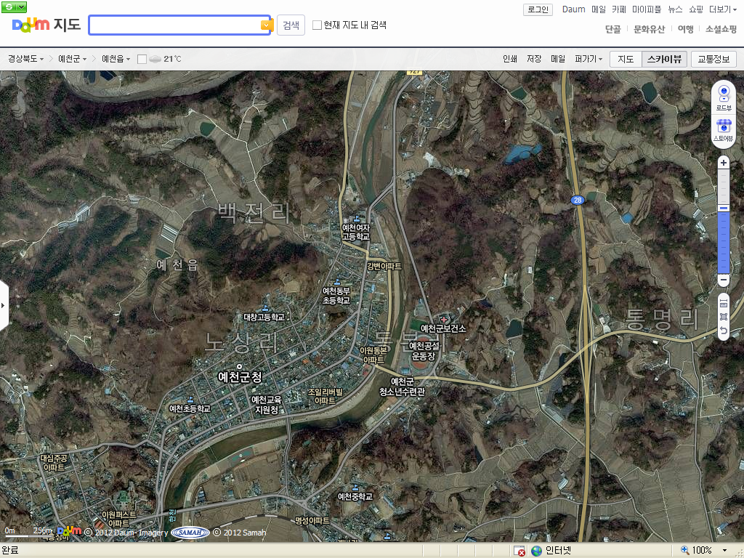
2016 예천세계곤충엑스포
차량 부분통행제한구간 위치도(공설운동장 주변)
가장자리차선 주차선 활용
(예천중후문~한천교
(동본사거리~통명교차로)
(

곤충생태원
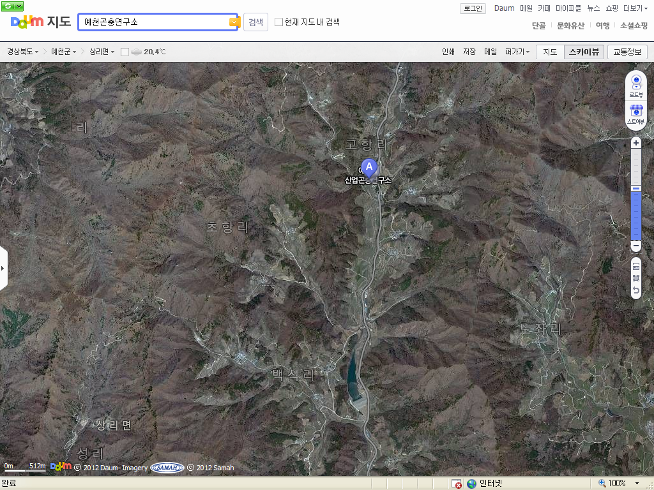
2016 예천세계곤충엑스포
차량 부분통행제한구간 위치도(곤충생태원)
차량 일방통행 구간
(백석댐~고항교)
차량 우회도로 구간
(고항교~백석댐)

